안내1. 스토어36.5 사업 취지 목적
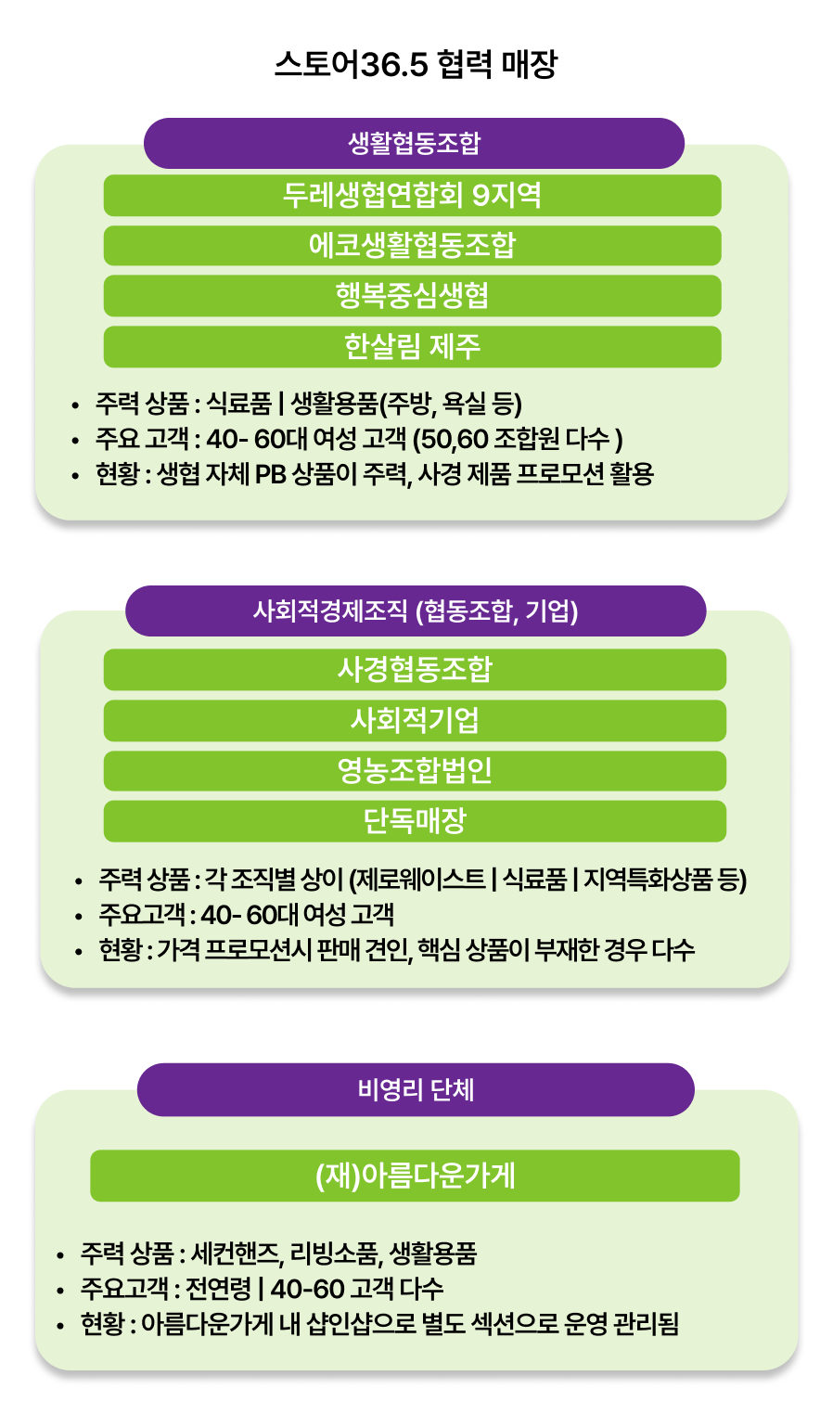
안내1. 스토어36.5 브랜드활성화 사업 목적 및 협력매장 정보 안내
'스토어36.5'란? - 사회적경제기업 상품 공동판매장
스토어36.5는 사회적경제기업 제품을 홍보/판매하는 오프라인 판매장입니다.
진흥원에서는 스토어36.5 브랜드 활성화를 통해 사회적기업에게 안정적인 판로채널 제공 및 소비자와의 접점을 확대하고자 합니다.
스토어 36.5 매장현황은 총 78개소이며, 다양한 생활협동조합/법인 등으로 이루어져 있습니다.
★스토어36.5매장 전국 분포도 및 정보!> |  | (전국 스토어36.5 매장 확인하러 가기)

본 '도매할인 공급 프로모션'의 경우
사회적기업 제품의 판로를 지원하고, 유통채널 입점 역량 강화를 위해 진행하고 있는 사업으로
양질의 사회적기업 제품을 진흥원 지원을 통해 프로모션가가 적용된 도매가로 매장에 공급합니다.
따라서 주요 스토어 36.5매장의 상품취급기준과 도∙소매가 가이드라인을 꼭 확인해주시길 바랍니다.
★스토어36.5 협력매장별 상품취급기준 > |  | (구글드라이브 링크)
※확인란(확인 시, ▣ 표기)
확인 □ | 스토어36.5 브랜드활성화 사업 소개 및 협력 매장의 정보를 확인하였습니다.
확인 □ | 스토어36.5 매장 전국 분포도 및 정보를 확인하였습니다. |  | ►스토어36.5 전국 매장 현황 확인하기
확인 □ | 스토어36.5 협력매장별 상품취급기준을 확인하였습니다. |  | ►협력매장별 상품취급기준 확인하기

안내2. 스토어36.5 사업 유통구조 (도매가 소매가)
안내2. 스토어36.5 사업 유통 (도매가·소매가)
도매가와 소매가의 차이 도매는 제조업체나 대규모 판매업체가 유통매장 등 다른 사업체에 상품을 대량 판매하는 것으로, 마케팅, 홍보, 재고관리 등의 추가적 부담이 없습니다. 소매는 최종 소비자에게 상품을 소량 판매하는 것으로, 통상 유통매장이 구입한 도매가에 최소 30% 내외 수수료를 붙여 소비자에게 판매됩니다. 본 도매할인 공급프로모션은 B2B 유통처를 대상으로하는 프로모션으로 최종 할인된 가격이 소비자가보다 높게 책정되거나, B2C 소매 프로모션과 동일하지 않을 수 있도록 가격 정책을 세워주시길 바랍니다. 베이직 도･소매가 공식 msrp공식 / 도매가*2=권장 소매가 |  | 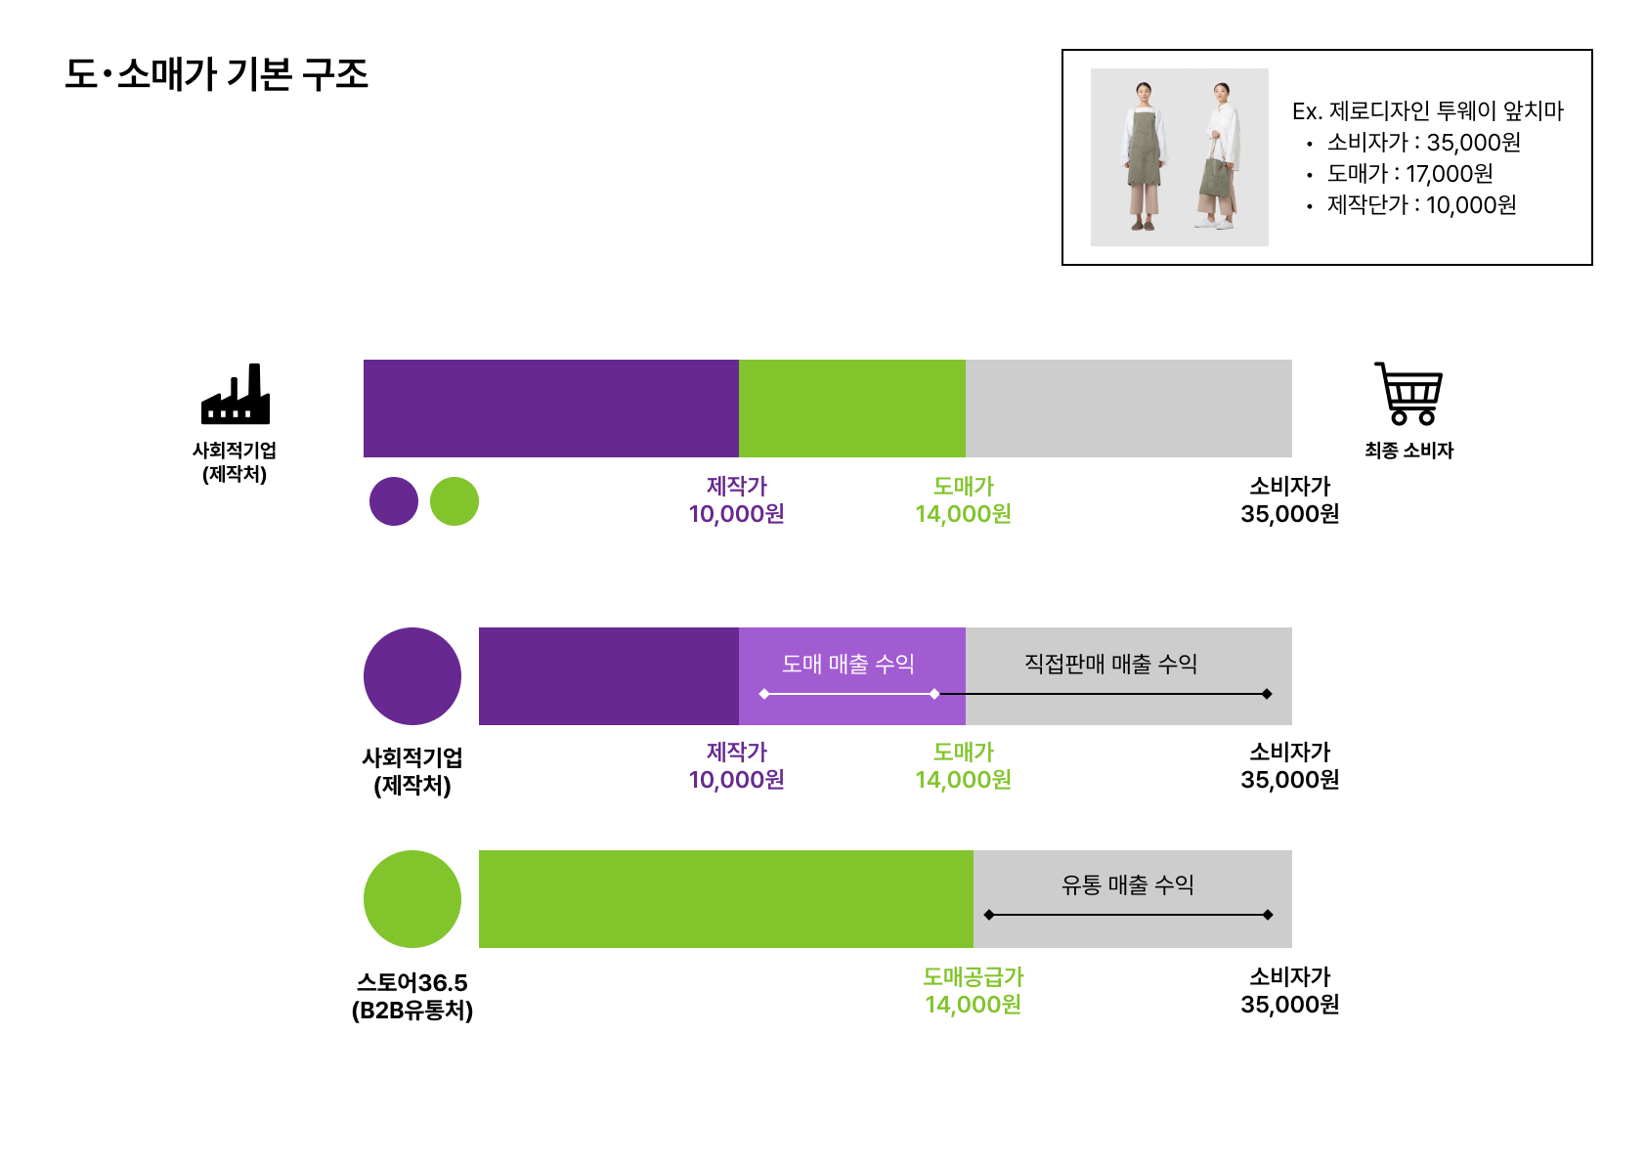
※확인란(확인 시, ▣ 표기)
확인 □ | store36.5 (www.sepp.or.kr/store365) 수발주 시스템에 등록된 도∙소매 상품의 상세페이지 및 상품 정보를 확인했습니다. B2C 소매구매자 대상 프로모션가와 B2B(스토어36.5) 유통도매 구매자대상의 공급 프로모션가의 도소매가 상품가 확인

